ホーム
システム名 |  | アイエスエイプランECサイト |  |  |  |  |  | 作成日 |  | 2020/03/11 | 作成者 | 田中 港
カテゴリ |  | 新規登録画面 | 機能名称 |  |  |  |  | 更新日 |  | 2020/03/11 | 更新者 | 田中 港

 | ■新規登録画面
 |  |  |  |  | No. | 項目名 | オブジェクト |  | 内容

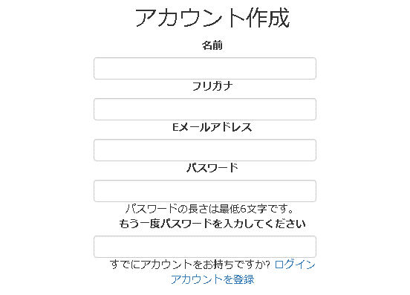
1
 |  |  |  |  | 1 | アカウントを作成 | h2 |  | アカウント作成と表示
 |  |  |  |  |  |  |  |  | 2020/03/11 JTM13 対応 田中
 |  |  |  |  | 2 | 名前入力 | label |  | 名前を入力するフォーラム
2
 |  |  |  |  |  |  |  |  | 2020/03/11 JTM13 対応 田中

 |  |  |  |  | 3 | フリガナ入力 | label |  | フリガナを入力するフォーラム
 |  |  |  |  |  |  |  |  | 2020/03/11 JTM13 対応 田中
３
 |  |  |  |  | 4 | Eメール入力 | label |  | Eメールアドレスを入力するフォーラム
 |  |  |  |  |  |  |  |  | 2020/03/11 JTM13 対応 田中
４
body
５
 |  |  |  |  | 5 | パスワード入力 | label |  | パスワード入力するフォーラム
 |  |  |  |  |  |  |  |  | 2020/03/11 JTM13 対応 田中
 |  |  |  |  | 6 | パスワード入力 | label |  | パスワードを入力するフォーラム
 |  |  |  |  |  |  |  |  | 2020/03/11 JTM13 対応 田中
 |  |  |  |  | 7 | ログイン | a |  | ログインボタンを押すとログイン画面に遷移
６
 |  |  |  |  |  |  |  |  | 2020/03/11 JTM13 対応 田中

７
 |  |  |  |  |  | アカウント登録
 |  |  |  |  | 8 |  | label |  | アカウント登録を押すと登録完了画面に遷移
 |  |  |  |  |  |  |  |  | 2020/03/11 JTM13 対応 田中
８

システム名 |  | アイエスエイプランECサイト |  |  |  |  |  | 作成日 |  | 2019/5/3１ | 作成者 | 河井 文太
カテゴリ |  | ヘッダー・フッター | 機能名称 | ログアウト |  |  |  | 更新日 |  | 2019/6/4 | 更新者 | 河井 文太

 |  |  |  |  | No. | 項目名 | オブジェクト |  | 内容

